制御構文2
⑥Java基礎小テスト（制御構文２）

前提
・問題1～6はeclipseを使用します
・下記の内容で、パッケージとクラスを作成してください
パッケージ名「jp.co.aforce.practice」
クラス名「PracticeTest5」
・特に明示的に書かれていなければ、変数名は任意で指定してください

【チャレンジ】
左記でも良いですが、できればRandomクラスをインスタンス化してコーディングしてください。
問題１は以下の乱数を発生させる命令を利用して答えなさい。
int r = new java.util.Random().nextInt()

問題１．int型の変数fortuneに乱数を代入し、fortuneの値を表示し、その値によって以下のメッセージがそれぞれ出力されるようにしなさい。
なお、switch文を利用しなさい。
 | ・fortuneが１なら"吉です"
 | ・fortuneが２なら"中吉です"
 | ・fortuneが３なら"大吉です"
 | ・それ以外の数値は"凶です"

問題２. １～100までの整数の中で7の倍数を出力し、出力した7の倍数全てをカンマ区切りでコンソールに出力しなさい。

問題３．以下の画像のように九九がコンソールに出力されるプログラムを作成しなさい。
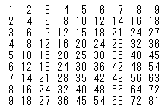

問題４．問題３の表は1の段から開始している。
変数num×変数numから始まる九九の表を作成しなさい。

サンプル：変数numが10の場合
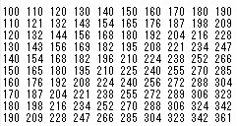

問題５．社員のリストemployeesと提出者のリストsubmittersがある。
このリストを使用し、未提出者をコンソールに出力しなさい。
 | ArrayList<String> employees = new ArrayList<>();
 | employees.add("斎藤");
 | employees.add("田中");
 | employees.add("山田");
 | employees.add("鈴木");
 | employees.add("高橋");

 | ArrayList<String> submitters = new ArrayList<>();
 | submitters.add("斎藤");
 | submitters.add("高橋");

問題６．Forとifを使用し、1~100までの数の中から素数を出力しなさい。
※素数とは1より大きい整数で、1とその数でしか割り切れない数の事です。

